提案書
向洋大原町子ども会助成金提案書
 |  |  |  |  |  | 2025.10.26
地域の子どもたちが安全に・楽しく・地域とつながりながら活動できるよう、子供会では年間行事を
通して活動を実施しております。しかし、加入者数に依存する費用、物価高の影響により行事の |  |  |  |  |  |  |  | 会員数 | 収入 | 支出 | 子ども一人当たりの費用
水準を年々下げながらの活動となっており、町内会助成金・有志の方の寄付・会員の自己負担無 |  |  |  |  |  |  | 2023年 | 12 | 66,650 | 86,273 | ¥7,189
しでは活動が厳しい状況となっております。（2024年度も自己負担で賄ったため実質赤字） |  |  |  |  |  |  | 2024年 | 12 | 84,100 | 77,511 | ¥6,459
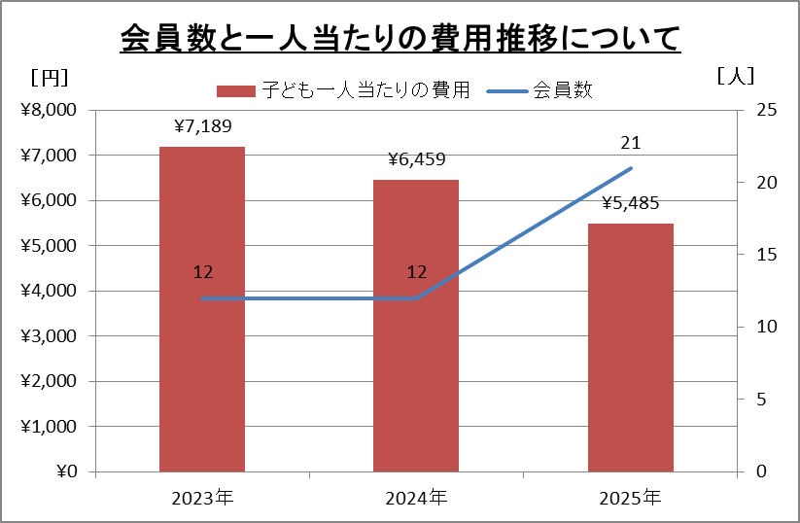
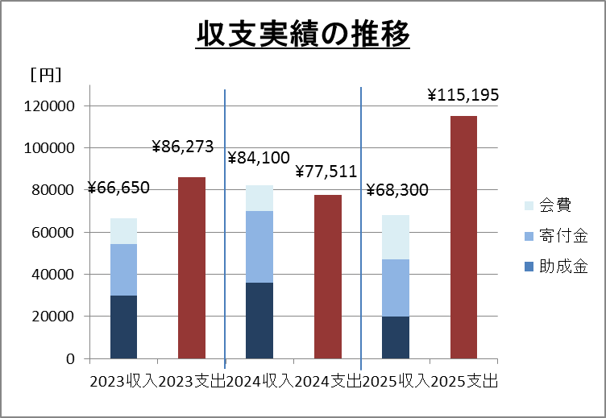
 |  |  |  |  |  |  | 2025年 | 21 | 68,300 | 115,195 | ¥5,485
マイナス収支分は会員の自己負担

会員数と一人当たりの費用推移について
 |  |  |  |  |  |  |  | 2023収入 | 2023支出 | 2024収入 | 2024支出 | 2025収入 | 2025支出
 |  |  |  |  |  |  | 助成金 | 30000 | 86,273 | 36000 | 77511 | 20000 | 115195
 |  |  |  |  |  |  | 寄付金 | 24500 |  | 33950 |  | 27000
 |  |  |  |  |  |  | 会費 | 12,150 |  | 12150 |  | 21300

収支実績の推移
 | 助成金 | 寄付金 | 会費
\66,650
\86,273
\84,100
\77,511
\68,300
\115,195
主な子供会行事での支出として
①諸経費
 | 安全会・育成費用 | ¥350 | ×会員数

②1年生を迎える会
 | 1年生プレゼント代 | ¥1,000 | ×1年生数
 | 他会員お菓子代 | ¥300 | ×会員数

③ラジオ体操
 | アイスクリーム代 | ¥150 | ×参加者

④盆行事
 | おやつ代 | ¥300 | ×参加者
 |  |  |  |  | 予算見ながらこの中で調整して
⑤夏フェス |  |  |  |  | イベントの実施可否を決めている
 | おやつ代 | ¥300 | ×参加者
 |  |  |  |  | ※盆行事、夏フェス、秋祭り等
⑥秋イベント（ハロウィン、映画鑑賞会など） |  |  |  |  | 町内会の会計は含まない
 | おやつ代 | ¥300 | ×参加者

⑦クリスマス会
 | ケーキ代 | ¥4,500 | ×1
 | おやつ代 | ¥300 | ×参加者

⑥6年生お別れ会
 | 6年生プレゼント代 | ¥3,000 | ×6年生数
 | 他会員お菓子代 | ¥300 | ×会員数
 | 食事代 | ¥1,500 | ×会員数 | ※自己負担の場合が多い
計 |  | ¥12,300

過去実績踏まえて半分と仮定すると
子ども一人当たりの必要な金額は\6,000程度となる。→\4,000/人の助成金で町内会と調整
 |  |  |  | （今期は\3,300/人の助成金）
（子供会会費で賄うとすると一人当たり約\2,000追加になるので実現的ではない）
今年は子供会加入者も増加し、夏フェス効果の影響か、各行事への参加・準備のお手伝いなど
子ども会会員の地域活動への参加意欲も高まっています。
一方で有志の方より受ける寄付金に頼った運営となっており不確定な因子を抱えた状態での
期首予算案、イベント案検討に苦労している状態です。
子ども会としても年会費UPを検討していきますが、人数割の助成金をお願いできますと幸いです。

